Sheet1
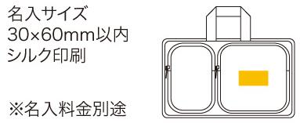
提 案 書

エマージェンシーショルダーバッグ MS-40 |  | 参考上代 | ¥4,000 | 販売価格
 |  | （税別） |  | （税別）
【JAN】 | 4562121888890
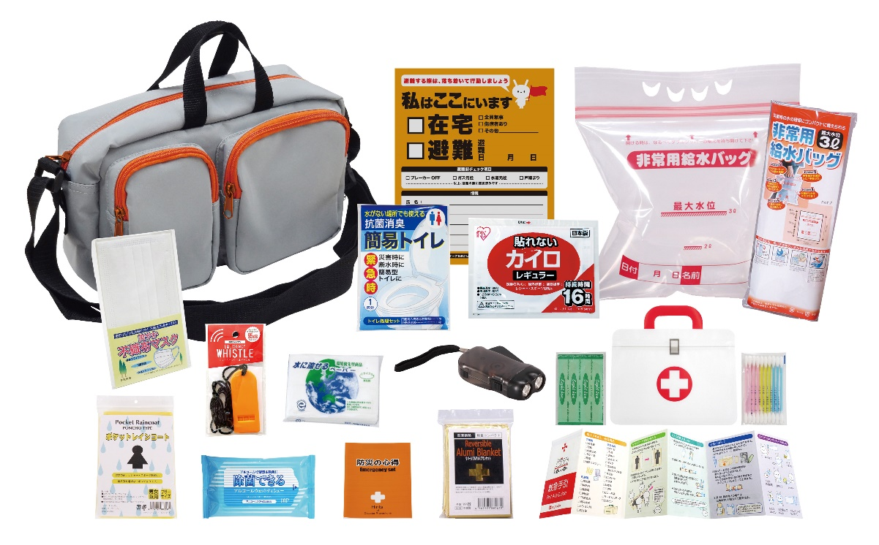
 |  |  | 【商品番号】 MS40-60 【本体サイズ】 収納ショルダーバッグ：270×130×175㎜ 【パッケージサイズ】 315×160×170㎜・730g 【個装形態】 化粧箱入 【入数】 12 【セット内容】 収納ショルダーバッグ・防災の心得・ホイッスル・カイロ・レインコート・抗菌消臭簡易トイレ1P・ダイナモLEDライト・アルミブランケット・マスク・給水袋3L・緊急避難カード・除菌アルコールウェットティッシュ・水に流せるペーパー・救急4点セット 【商品説明】 防災士とコラボレートして選ばれた内容のエマージェンシーバッグ。 【備考】 ※セット商品の色柄は写真と異なる場合があります。 【生産国】 中国・日本・タイ

